7 人口密度（総面積１㎢当たり人口）
7 人口密度（総面積１㎢当たり人口）

 | 時点 2024(R6)年10月1日（毎年）
 | 単位 人／㎢ |  |  |  |  |  |  |  | 偏差値 |  | 54.6
順位 |  | 都道府県名 |  | 数 値 |  |  | 順位 | 都道府県名 |  | 数 値

 |  | 0 | 全 国 |  | 331.9 | 0.0 | 24 | 0 | 岡 山 |  | 257.4
1 |  | 0 | 東 京 |  | 6,444.7 | 0.0 | 25 | 0 | 富 山 |  | 234.7
2 |  | 0 | 大 阪 |  | 4,596.0 | 0.0 | 26 | 0 | 熊 本 |  | 229.0
3 |  | 0 | 神奈川 |  | 3,817.4 | 0.0 | 27 | 0 | 愛 媛 |  | 224.8
4 |  | 0 | 埼 玉 |  | 1,930.6 | 0.0 | 28 | 0 | 山 口 |  | 209.6
5 |  | 0 | 愛 知 |  | 1,442.0 | 0.0 | 29 | 0 | 和歌山 |  | 186.3
6 |  | ◎ | 千 葉 |  | 1,212.3 | 0.0 | 30 | 0 | 岐 阜 |  | 180.4
7 |  | 0 | 福 岡 |  | 1,020.9 | 0.0 | 31 | 0 | 山 梨 |  | 177.1
8 |  | 0 | 沖 縄 |  | 642.4 | 0.0 | 32 | 0 | 福 井 |  | 176.3
9 |  | 0 | 兵 庫 |  | 635.3 | 0.0 | 33 | 0 | 大 分 |  | 171.1
10 |  | 0 | 京 都 |  | 546.4 | 0.0 | 34 | 0 | 新 潟 |  | 166.8
11 |  | 0 | 香 川 |  | 488.6 | 0.0 | 34 | 0 | 鹿児島 |  | 166.8
12 |  | 0 | 茨 城 |  | 460.1 | 0.0 | 36 | 0 | 徳 島 |  | 165.2
13 |  | 0 | 静 岡 |  | 453.5 | 0.0 | 37 | 0 | 鳥 取 |  | 151.4
14 |  | 0 | 滋 賀 |  | 349.0 | 0.0 | 38 | 0 | 長 野 |  | 146.5
15 |  | 0 | 奈 良 |  | 348.1 | 0.0 | 39 | 0 | 宮 崎 |  | 133.6
16 |  | 0 | 佐 賀 |  | 322.9 | 0.0 | 40 | 0 | 福 島 |  | 126.4
17 |  | 0 | 広 島 |  | 320.1 | 0.0 | 41 | 0 | 青 森 |  | 120.8
18 |  | 0 | 宮 城 |  | 308.7 | 0.0 | 42 | 0 | 山 形 |  | 108.4
19 |  | 0 | 長 崎 |  | 303.1 | 0.0 | 43 | 0 | 島 根 |  | 95.7
20 |  | 0 | 群 馬 |  | 297.1 | 0.0 | 44 | 0 | 高 知 |  | 92.4
21 |  | 0 | 三 重 |  | 296.3 | 0.0 | 45 | 0 | 秋 田 |  | 77.1
22 |  | 0 | 栃 木 |  | 294.2 | 0.0 | 46 | 0 | 岩 手 |  | 75.0
23 |  | 0 | 石 川 |  | 262.3 | 0.0 | 47 | 0 | 北海道 |  | 64.3

人口密度 （総面積1ｋ㎡当たり人口）
北海道 | 64
青 森 | 121
岩 手 | 75
宮 城 | 309
秋 田 | 77
山 形 | 108
福 島 | 126
茨 城 | 460
栃 木 | 294
群 馬 | 297
埼 玉 | 1931
千 葉 | 1212
東 京 | 6445
神奈川 | 3817
新 潟 | 167
富 山 | 235
石 川 | 262
福 井 | 176
山 梨 | 177
長 野 | 147
岐 阜 | 180
静 岡 | 454
愛 知 | 1442
三 重 | 296
滋 賀 | 349
京 都 | 546
大 阪 | 4596
兵 庫 | 635
奈 良 | 348
和歌山 | 186
鳥 取 | 151
島 根 | 96
岡 山 | 257
広 島 | 320
山 口 | 210
徳 島 | 165
香 川 | 489
愛 媛 | 225
高 知 | 92
福 岡 | 1021
佐 賀 | 323
長 崎 | 303
熊 本 | 229
大 分 | 171
宮 崎 | 134
鹿児島 | 167
沖 縄 | 642

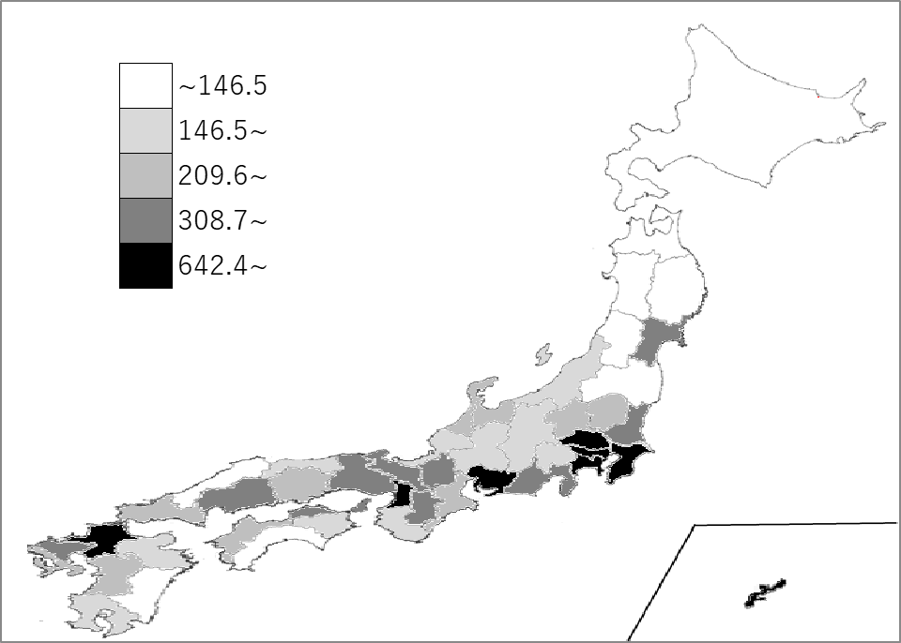
千葉県の推移
令和2年 | 1218.5 | 6
令和3年 | 1216.7 | 6
令和4年 | 1215.1 | 6
令和5年 | 1213.4 | 6
令和6年 | 1212.3 | 6

《備 考》 ・資料出所 総務省統計局「社会生活統計指標」 ・算出方法 総人口÷総面積（北方地域及び竹島を除きます）

